상품제안서
액센 BS50 7in1 무선충전블루투스스피커 [인쇄무료] | 상품코드: F19970

 |  |  |  |  |  |  | 02-412-0044 | www.easy1.co.kr
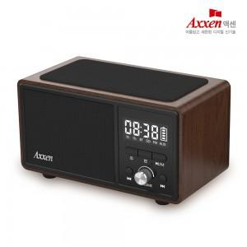

【상세/제작정보】 | <p><span style="font-size: 12pt;"><b>** 배송비 - 한박스&nbsp;20개 / 4000원별도</b></span>​</p>

【인쇄/포장옵션】 | 실크, 풀칼라 / 포장지포장

【공급단가】 | 수량 | 100~ | 300~ | 500~ | 1,000~ | 3,000~
*VAT별도 | 단가 | 27,500원 | 26,500원 | 25,500원 | 24,500원 | 23,600원

【상품 URL】 | https://www.easy1.co.kr:443/src/goods_detail.php?gdno=19970

